Solicitud gráfica
 | Área: | Ciencias Naturales |  |  | Fecha:
 | Grado: | 11
 | Título del tema: | LAS ONDAS |  |  | ¿Cuaderno de estudio o recurso? | Cuaderno de Estudio
 | Editor: | DIANA GARCIA

 | Código guión o recurso: | CN_11_02_CO | ← Para determinar este código, visite la hoja de Ayuda
 |  |  |  |  | ESPECIFICACIÓN DE ARCHIVOS A ENTREGAR
Núm. | Archivo Shutterstock o ruta en web | Imagen para: | Tipo | Formato | Nombre imagen SMALL | Tamaño imagen SMALL | Nombre imagen ZOOM | Tamaño imagen ZOOM | Descripción | Observaciones
IMG01 | 90213190 | Cuaderno de Estudio | Ilustración | Vertical | CN_11_02_CO_IMG01_small | 526 x 370 px | CN_11_02_CO_IMG01_zoom | 800 x 600 px | Huygens | 
IMG02 | Imagen para realizar | Cuaderno de Estudio | Ilustración | Vertical | CN_11_02_CO_IMG02_small | 526 x 370 px | CN_11_02_CO_IMG02_zoom | 800 x 600 px | Formación de onda mecánica. Nota mental, buscar la imagen que ya esta hecha en un recursos de 6 a 9 en el guion cn_08_11_co esta la imgane puede estar otras
IMG03 | Imagen para realizar | Cuaderno de Estudio | Ilustración | Horizontal | CN_11_02_CO_IMG03_small | 526 x 370 px | CN_11_02_CO_IMG03_zoom | 800 x 600 px | Realizar este dibujo como se indica
IMG04 | 180890510-91983920-377500747 | Cuaderno de Estudio | Ilustración | Horizontal | CN_11_02_CO_IMG04_small | 526 x 370 px | CN_11_02_CO_IMG04_zoom | 800 x 600 px | Ondas | 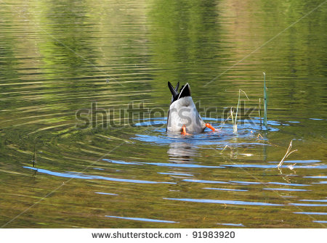 
IMG05 | 369704714 | Cuaderno de Estudio | Ilustración | Horizontal | CN_11_02_CO_IMG05_small | 526 x 370 px | CN_11_02_CO_IMG05_zoom | 800 x 600 px | Ondas | 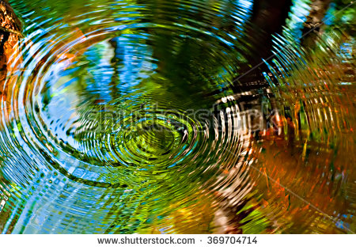
IMG06 | 2ESO/ciencias de la naturaleza/la luz y el sonido/las ondas/ondas transversales | Cuaderno de Estudio | Ilustración | Horizontal | CN_11_02_CO_IMG06_small | 526 x 370 px | CN_11_02_CO_IMG06_zoom | 800 x 600 px | Onda transversal | 
IMG07 | 2ESO/ciencias de la naturaleza/la luz y el sonido/las ondas/ondas longitudinales | Cuaderno de Estudio | Ilustración | Horizontal | CN_11_02_CO_IMG07_small | 526 x 370 px | CN_11_02_CO_IMG07_zoom | 800 x 600 px | Onda longitudinal | 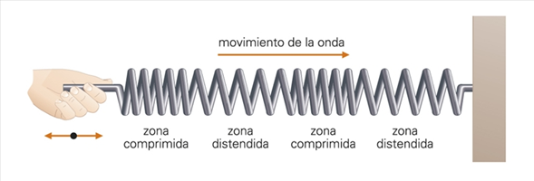
IMG08 | Ima gen para crear | Cuaderno de Estudio | Ilustración | Horizontal | CN_11_02_CO_IMG08_small | 526 x 370 px | CN_11_02_CO_IMG08_zoom | 800 x 600 px | Pulso de una onda. Imagen para realizar
IMG09 | Imagen para crear | Cuaderno de Estudio | Ilustración | Horizontal | CN_11_02_CO_IMG09_small | 526 x 370 px | CN_11_02_CO_IMG09_zoom | 800 x 600 px | Onda desfasada. Imagen para crear. Antes de ϕ es un signo +
IMG10 | Imagen para crear | Cuaderno de Estudio | Ilustración | Vertical | CN_11_02_CO_IMG10_small | 526 x 370 px | CN_11_02_CO_IMG10_zoom | 800 x 600 px | Propagación de la energía en una superficie.Imagen para crear
IMG11 | Imagen para crear | Cuaderno de Estudio | Ilustración | Horizontal | CN_11_02_CO_IMG11_small | 526 x 370 px | CN_11_02_CO_IMG11_zoom | 800 x 600 px | Propagación de la energía en el espacio. Imagen para crear. No cambiar el color de la flecha.

